Design Profil - CSS
Font | Open sans, sanss-serif
Font size | 14px | Mobile view
Header font | "Open Sans", "Helvetica Neue", Helvetica ,sans-serif
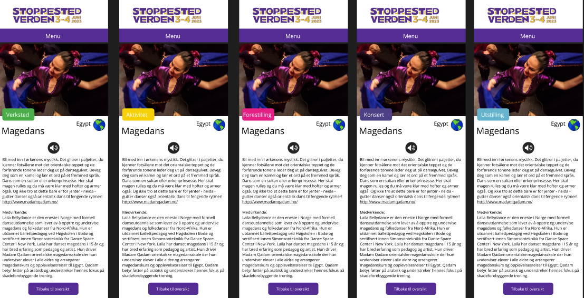
Header size | 31.99px
Grønn | #4bae4b
Gul | #f6d109
Rosa | #e42085
Lilla | #4d4084
Lyseblå | #65b3cc

